상품제안서
SIGG 지그 네소 진공 컵 400ml | 상품코드: S37440

 |  |  |  |  |  |  | 02-713-8555 | www.synergygift.co.kr
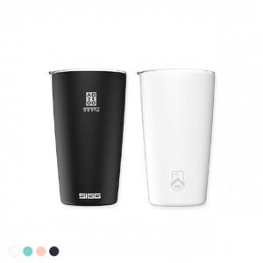 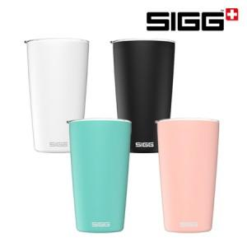

【상세/제작정보】

【인쇄/포장옵션】 | 레이저 / 포장불가능

【공급단가】 | 수량 | 50~ | 100~ | 500~ | 1,000~ | 2,000~
*VAT별도 | 화이트 | 23,870원 | 23,490원 | 22,920원 | 22,340원 | 21,960원
 | 블랙 | 23,870원 | 23,490원 | 22,920원 | 22,340원 | 21,960원
 | 민트 | 23,870원 | 23,490원 | 22,920원 | 22,340원 | 21,960원
 | 핑크 | 23,870원 | 23,490원 | 22,920원 | 22,340원 | 21,960원

【상품 URL】 | https://www.synergygift.co.kr:443/src/goods_detail.php?gdno=37440

